查找房源页面
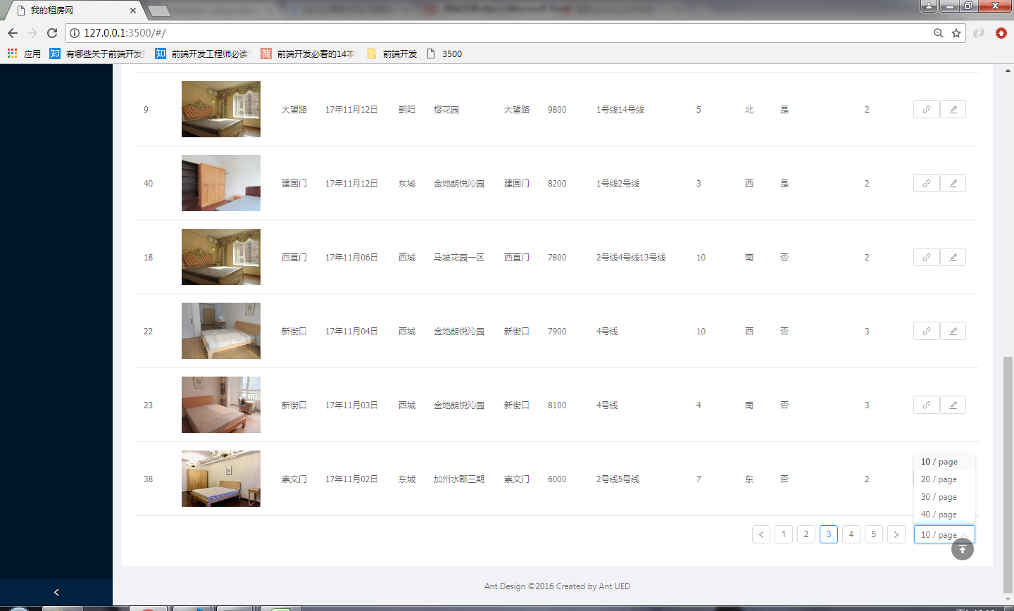
1、全文检索和筛选功能
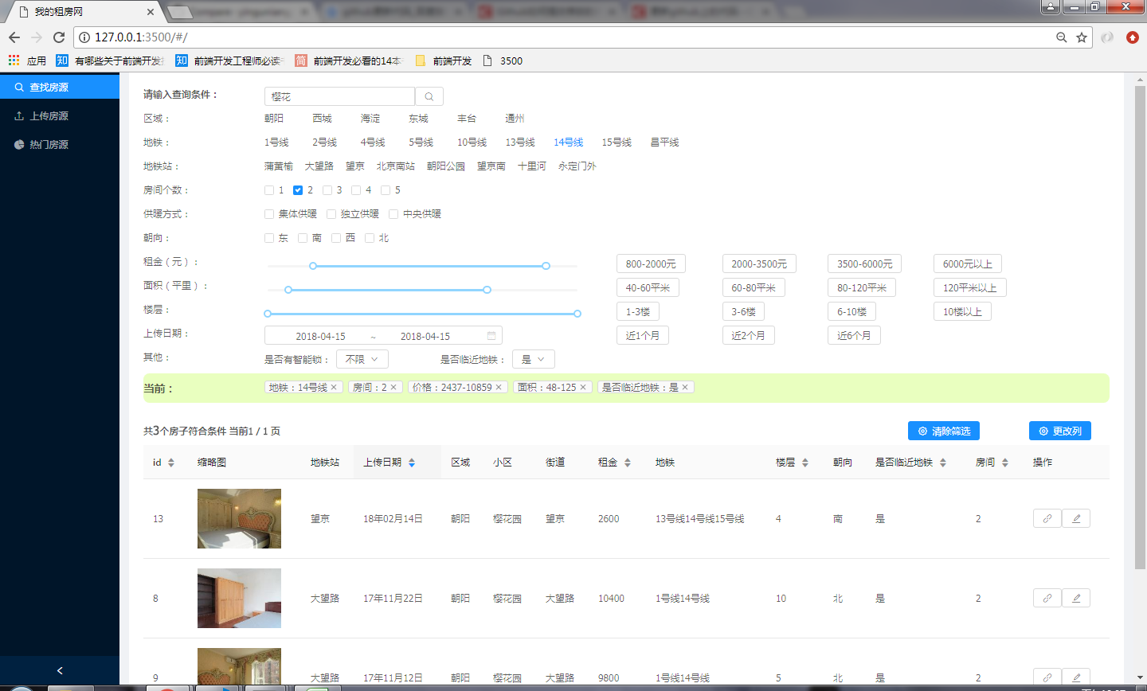

2、拖拽更改显示table列
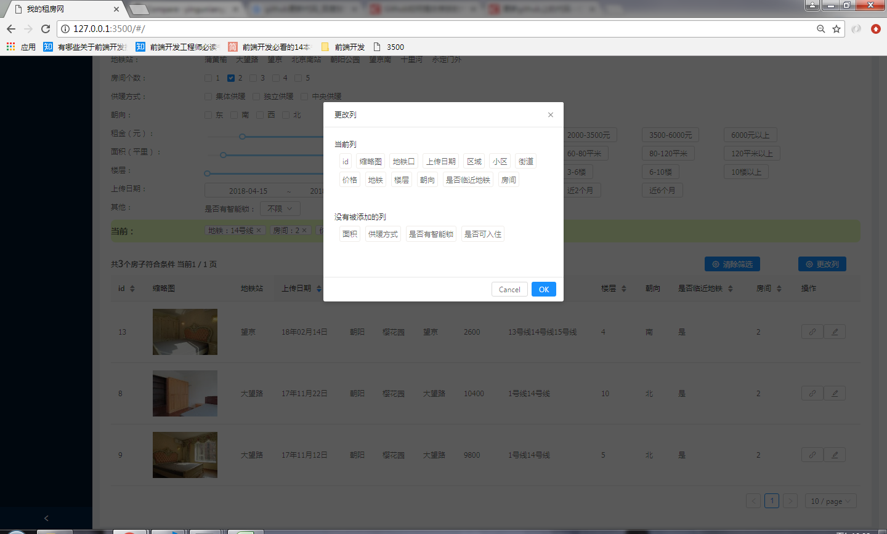

3、分页排序

上传房源
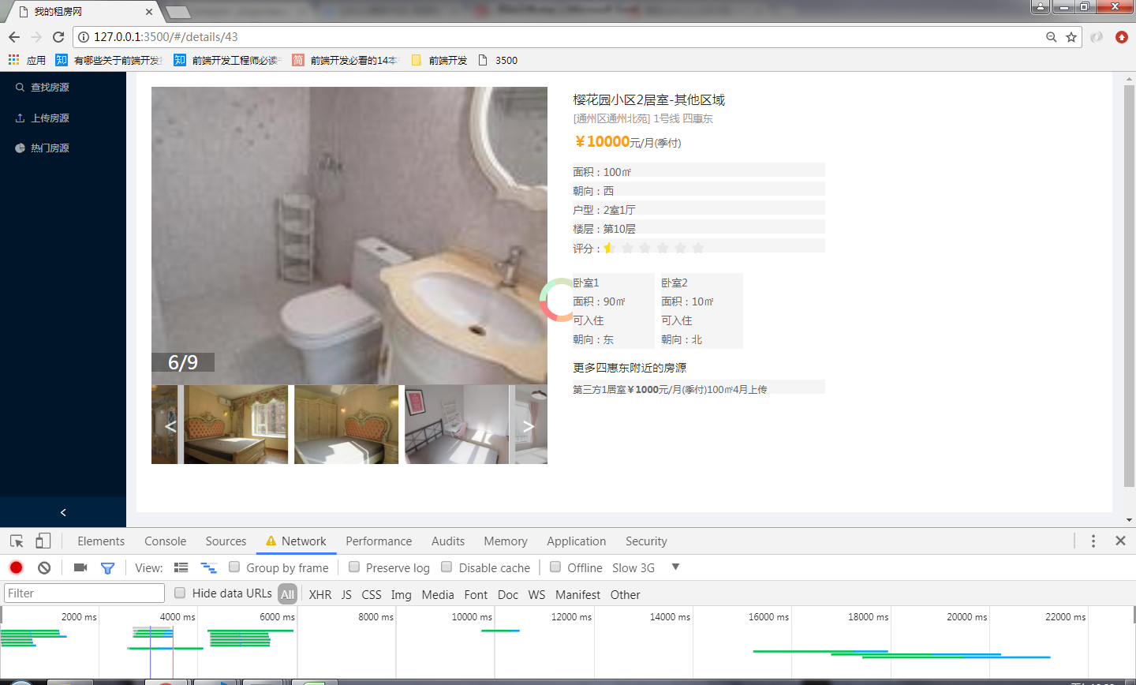
1、form表单上传房源信息
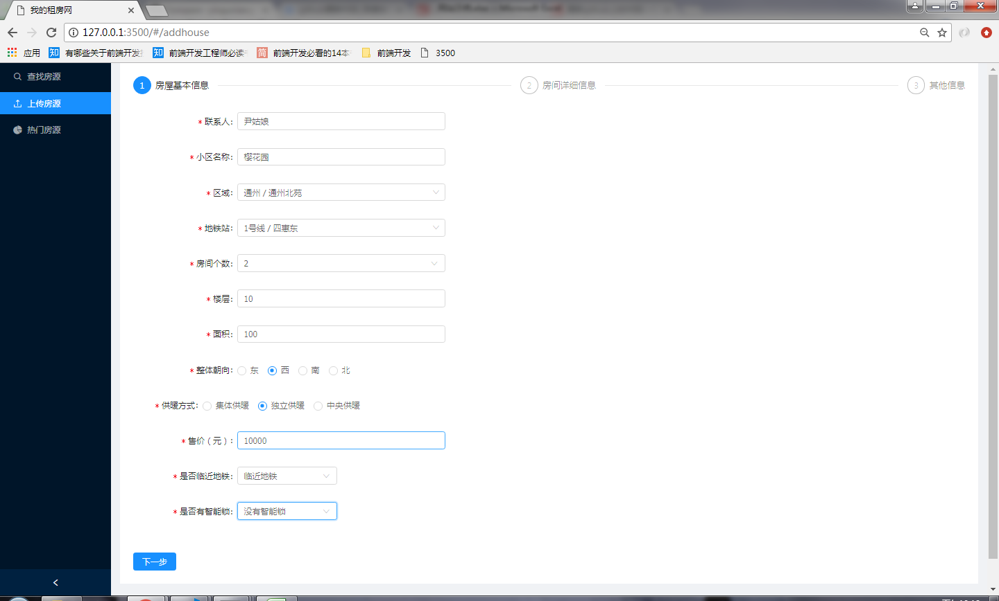

2、上传图片，图片预显示、图片压缩上传
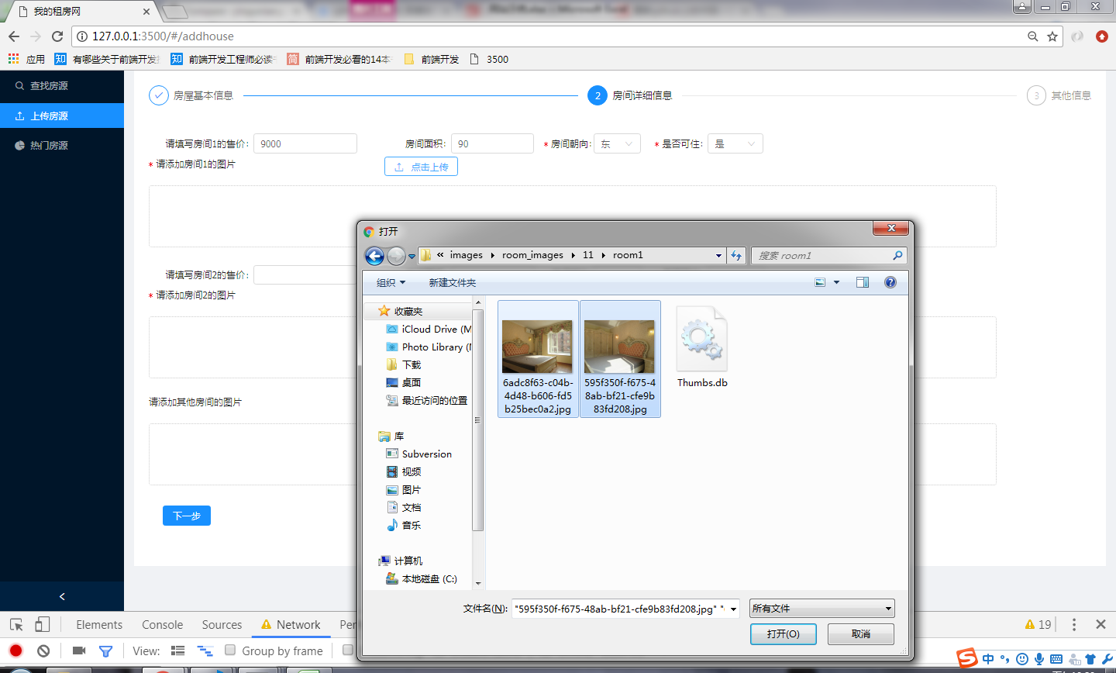

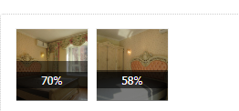
3、进度条和阴影遮盖效果

4、图片拖拽上传
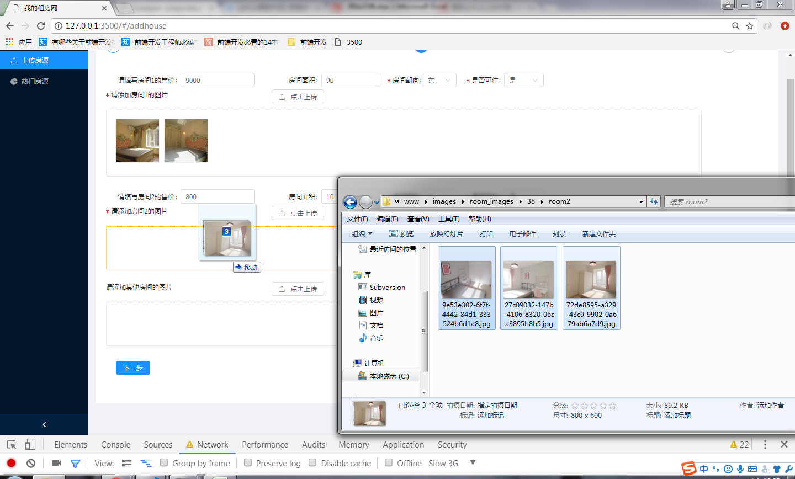

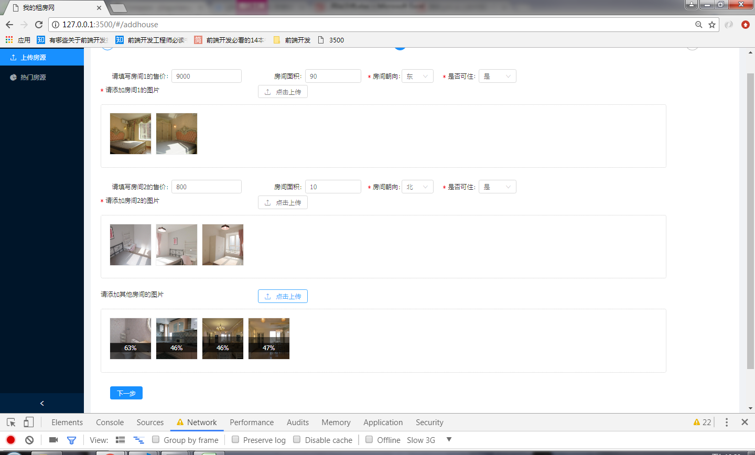

5、文件上传
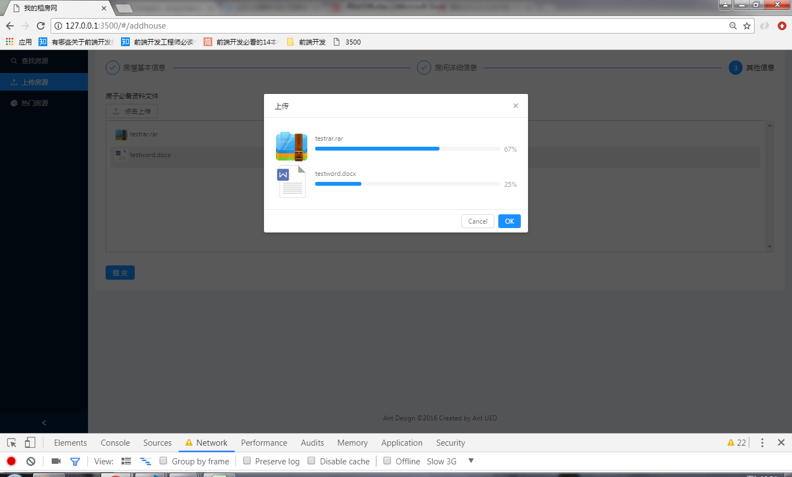

6、图片懒加载、预加载

展示房源页面
1、展示id为1的房源信息
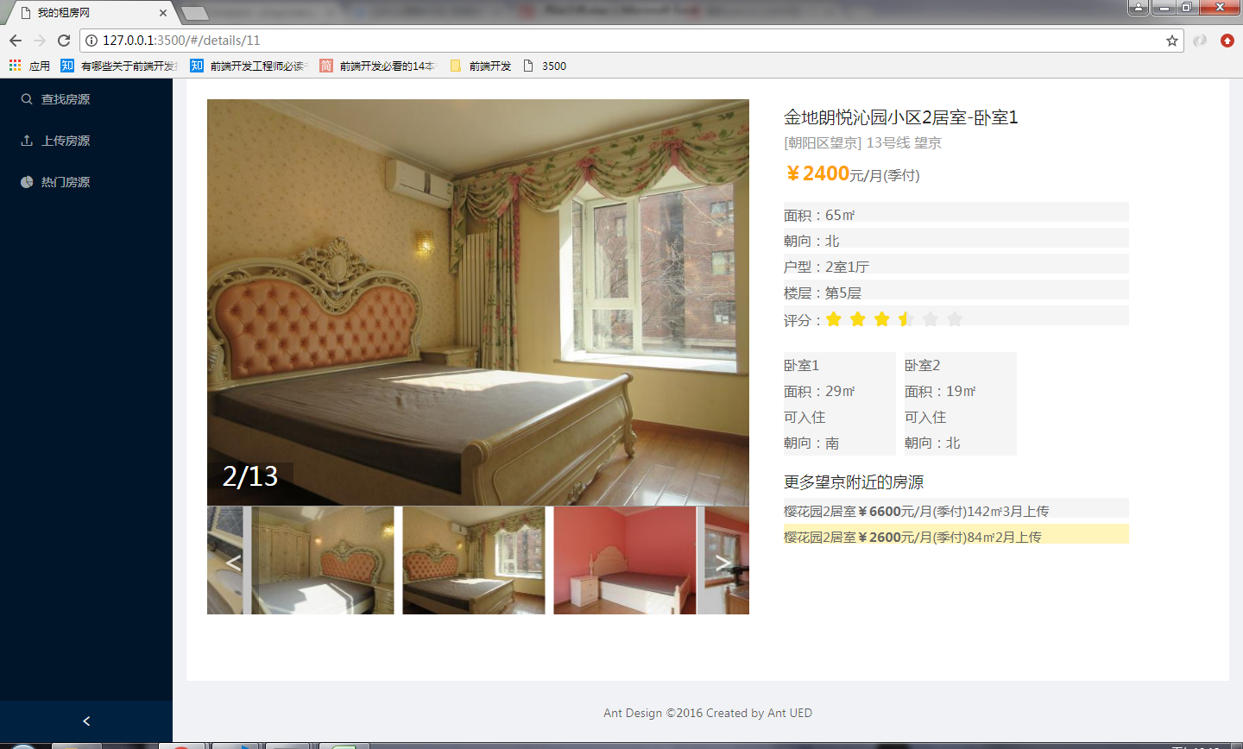

可切换卧室

可切换相似的其他房源

热门房源推荐
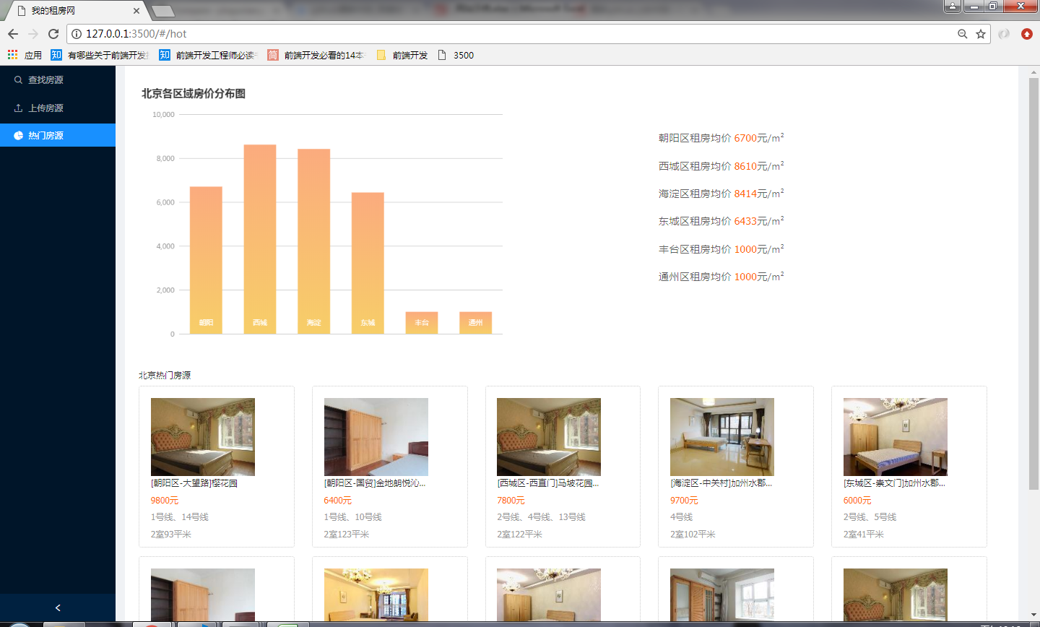
1、展示热门房源和房价分析图表

更改房源信息页面
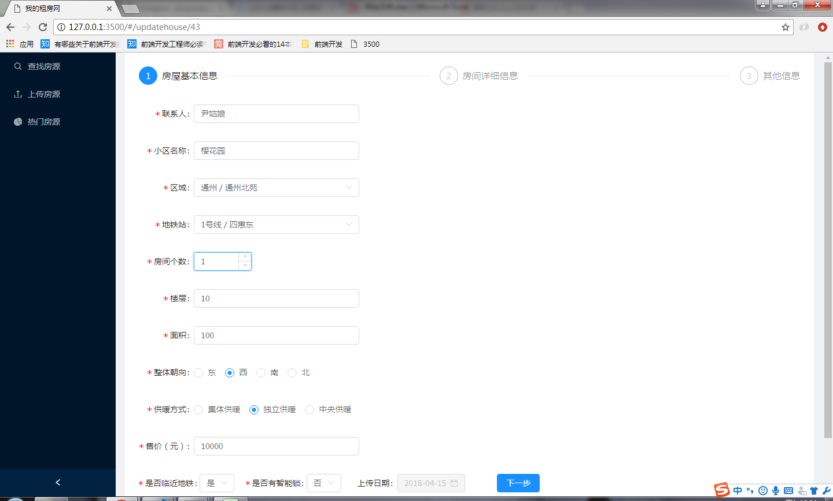
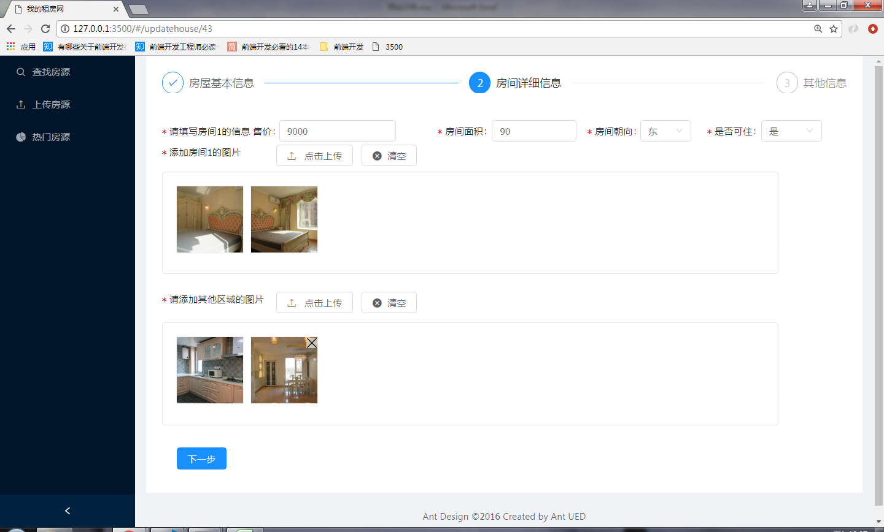
1、更改房源 | 删除卧室2，更改图片

